상품제안서
BIC 5종세트(케이스포함 6종) | 상품코드: F13252

 |  |  |  |  |  |  | 02-412-0044 | www.easy1.co.kr
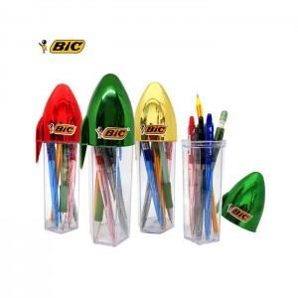

【상세/제작정보】 | 3가지 색상볼펜과 샤프 그리고 스트라이프 연필 세트

【인쇄/포장옵션】 | 실크 / 포장지포장

【공급단가】 | 수량 | 100~ | 500~ | 1,000~ | 2,000~ | 3,000~
*VAT별도 | 단가 | 4,180원 | 4,080원 | 3,950원 | 3,750원 | 3,550원

【상품 URL】 | http://www.easy1.co.kr/src/goods_detail.php?gdno=13252

